工作表1
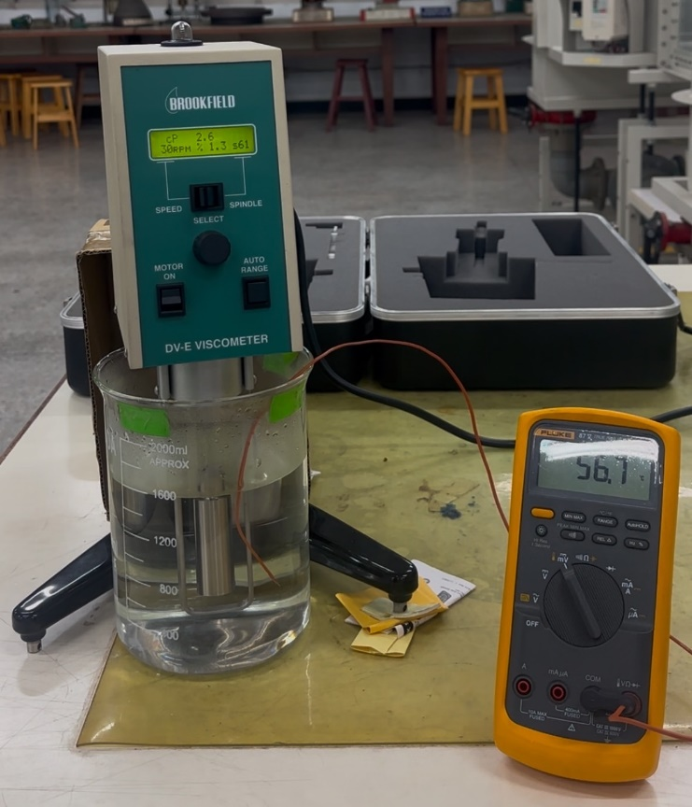
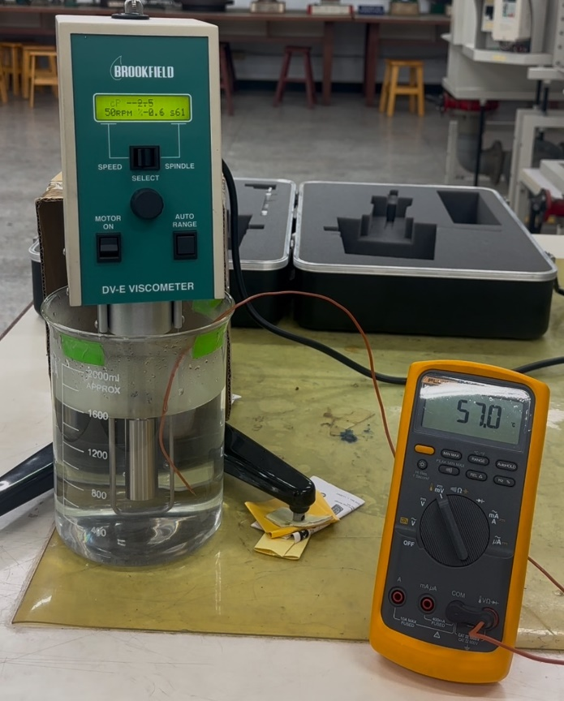
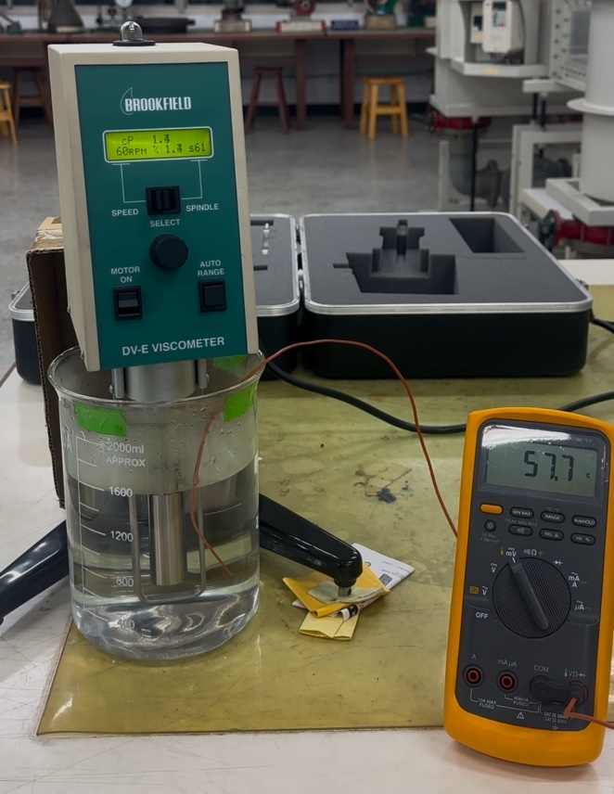
理論水黏滯係數與溫度變化(轉速30rpm)
樣品測試溫度(°C) | 18 | 36 | 57
黏製係數(CP) | 1.7 | 1.2 | 0.9
理論水黏滯係數與溫度變化(轉速50rpm)
樣品測試溫度(°C) | 18 | 36 | 57
黏製係數(CP) | 1.2 | 1.1 | 0.6
理論水黏滯係數與溫度變化(轉速60rpm)
樣品測試溫度(°C) | 18 | 36 | 57
黏製係數(CP) | 0.7 | 0.6 | 0.6

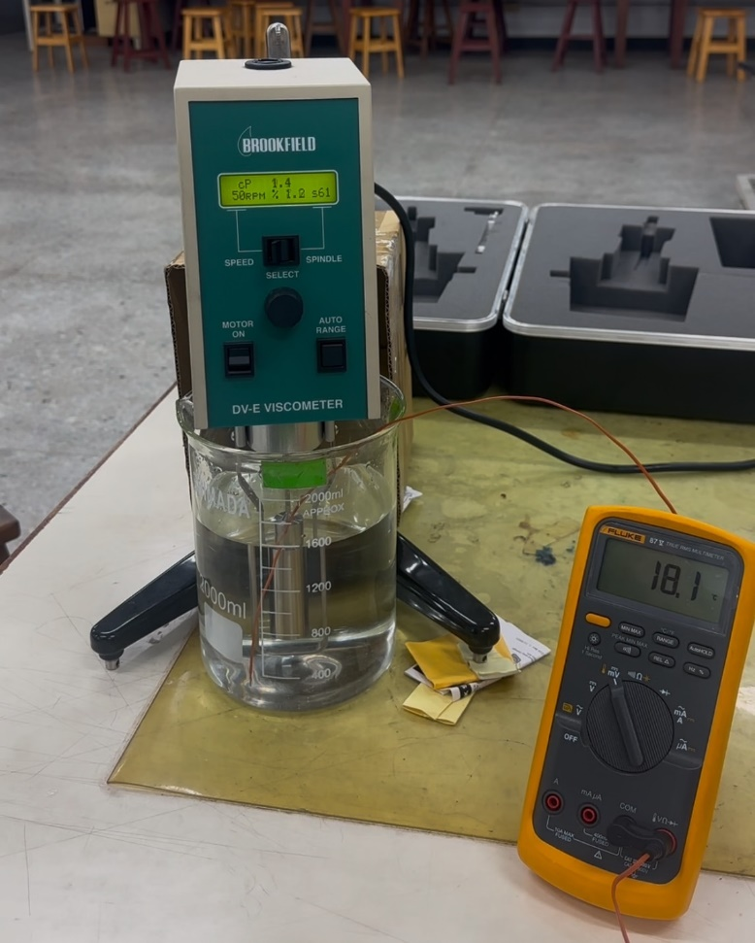
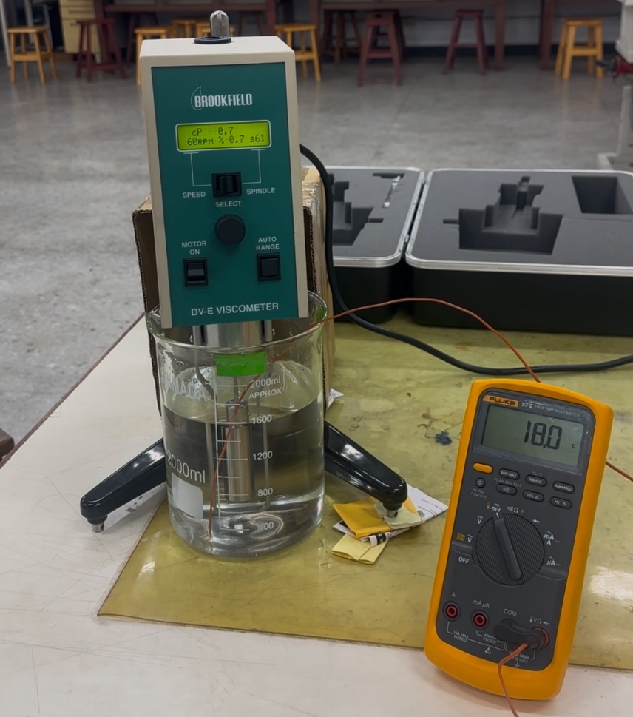
(轉速30rpm) |  |  |  | (轉速50rpm) |  | (轉速60rpm)
樣品測試溫度(°C) | 18 |  |  | 樣品測試溫度(°C) | 18 | 樣品測試溫度(°C) | 18
黏製係數(CP) | 1.7 |  |  | 黏製係數(CP) | 1.2 | 黏製係數(CP) | 0.7
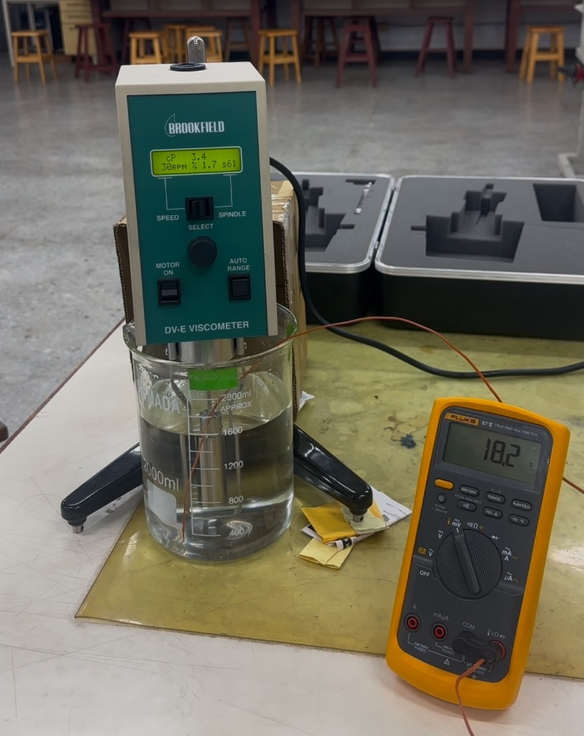

樣品測試溫度(°C) | 36 |  |  | 樣品測試溫度(°C) | 36 | 樣品測試溫度(°C) | 36
黏製係數(CP) | 1.2 |  |  | 黏製係數(CP) | 1.1 | 黏製係數(CP) | 0.6
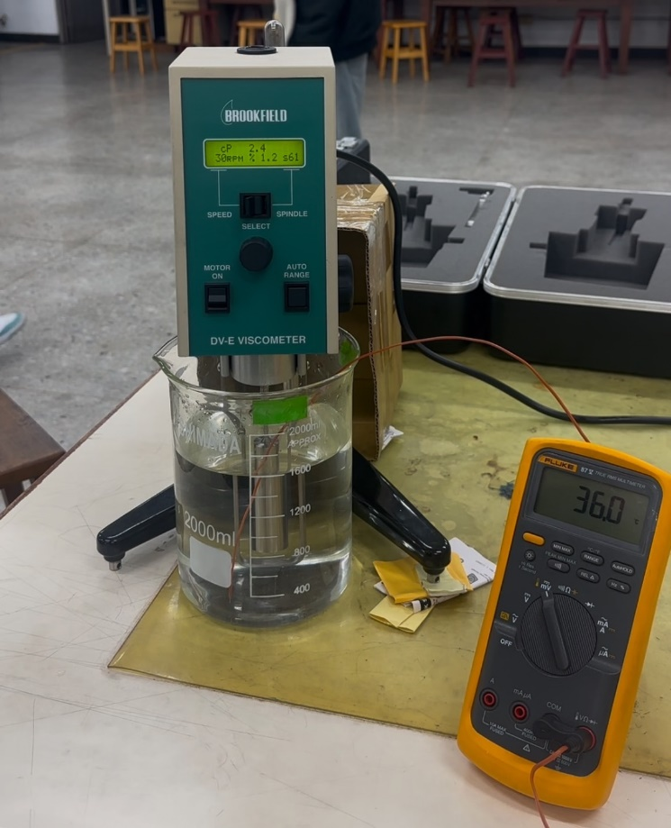
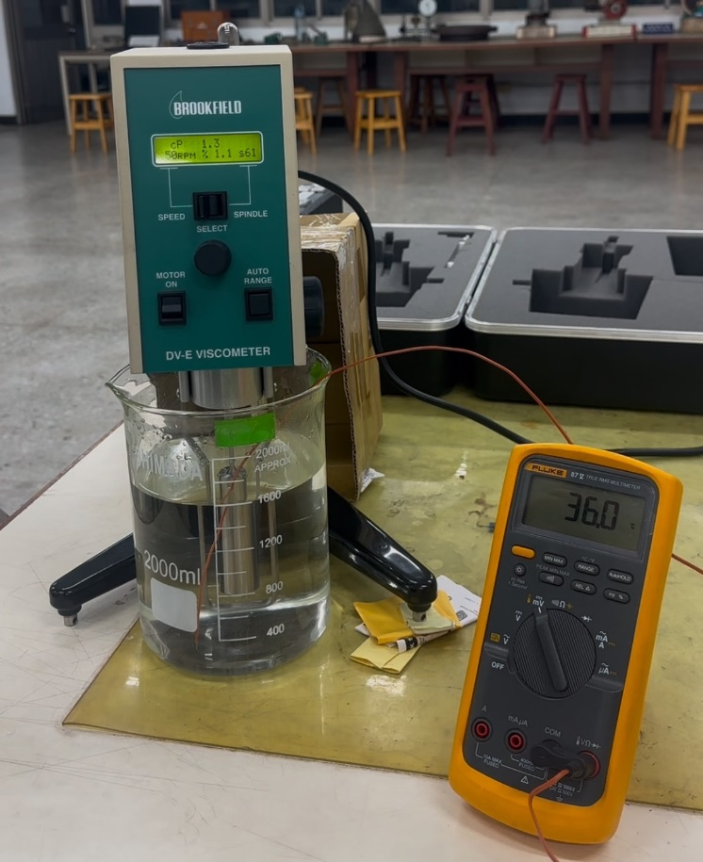
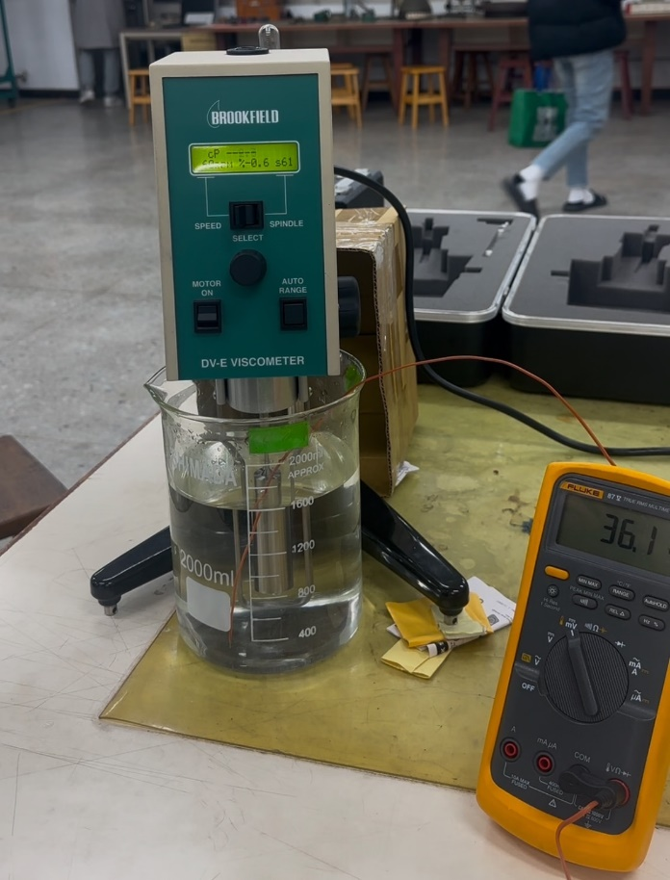

樣品測試溫度(°C) | 57 |  |  | 樣品測試溫度(°C) | 57 | 樣品測試溫度(°C) | 57
黏製係數(CP) | 0.9 |  |  | 黏製係數(CP) | 0.6 | 黏製係數(CP) | 0.6

